00.miniBert
唐诗测试数据 |  | 字典 |  | 词嵌入向量 |  |  |  |  |  |  |  |  |  | 窗口 | 字典 |  | 词嵌入 |  |  |  |  |  |  |  |  |  |  | 位置嵌入 |  |  |  |  |  |  |  |  |  |  | 输入张量(X) |  |  |  |  |  |  |  |  |  | WQ |  |  |  |  |  |  |  |  |  | Q |  |  |  |  | Q*KT/sqrt(d) |  |  |  |  |  |  |  |  |  |  | Softmax |  |  |  |  |  |  |  |  |  |  | AV |  |  |  |  |  |  |  |  |  | PROJW |  |  |  |  |  |  |  |  |  | ProjX |  |  |  |  |  |  |  |  |  | ProjX+Bias
1 | 乱来人不到芳草上阶生->风景 | $ | 0 | -0.67 | -0.68 | 0.87 | -1.59 | 0.36 | 0.99 | -0.47 | -0.12 | -0.84 | 1.48 | 渐 | 517 |  | -0.39 | -0.54 | -2.28 | -0.10 | -0.19 | 0.81 | 0.57 | -0.25 | -0.52 | -0.56 |  | -0.97 | -1.67 | -1.06 | 1.74 | 0.38 | -0.57 | 0.33 | -1.25 | 1.18 | -1.06 |  | -1.36 | -2.21 | -3.34 | 1.64 | 0.18 | 0.24 | 0.91 | -1.50 | 0.66 | -1.62 | -0.139632 | 0.038834 | 0.002028 | -0.351502 | 0.216143 | 0.470934 | -0.150021 | 0.055203 | -0.422834 | 0.467211 | -1.58 | -2.56 | 2.06 | 3.89 | 0.51 | -2.39 | -2.35 | -2.39 | -1.33 | -1.45 | 4.70 | 2.66 | 1.38 | 0.87 | 2.47 | 5.45 | 0.00 | 0.00 | 0.00 | 0.00 | 0.00 | 0.29 | 0.04 | 0.01 | 0.01 | 0.03 | 0.62 | -0.56 | -0.97 | -1.01 | -0.57 | -0.40 | -1.14 | 0.29 | -1.16 | -2.20 | 1.07 | 0.696954 | 0.525015 | -0.64638 | 0.452188 | 0.321183 | 0.159898 | -0.021069 | -0.012995 | 0.042454 | 0.81563 | -0.03 | -0.14 | -2.92 | -0.84 | -0.47 | -3.18 | -0.01 | -3.19 | 0.82 | -3.29 | 0.39 | -0.25 | -2.59 | -0.64 | -0.60 | -3.07 | -0.36 | -2.77 | 0.94 | -3.10
2 | 及登无半日欲到已经年->感怀 | 一 | 1 | -0.41 | -0.80 | -0.75 | -1.18 | 1.00 | -0.61 | 1.15 | -0.23 | -0.55 | -1.80 | 远 | 741 |  | -0.06 | -0.81 | -0.78 | 1.13 | -2.15 | -1.94 | 1.96 | -2.38 | -0.59 | 0.10 |  | 1.13 | -0.82 | 0.38 | -0.55 | 0.69 | 1.26 | 0.40 | 0.17 | 1.95 | -0.24 |  | 1.07 | -1.64 | -0.40 | 0.58 | -1.46 | -0.68 | 2.35 | -2.21 | 1.36 | -0.14 | -0.179388 | -0.100977 | 0.40716 | -0.351524 | -0.085403 | 0.500585 | 0.042696 | 0.349367 | -0.48729 | 0.239615 | -2.17 | -1.98 | 0.84 | 3.87 | 0.36 | -3.11 | -2.23 | -2.49 | -1.39 | -0.73 | 4.85 | 2.24 | 0.84 | 0.41 | 1.79 | 5.02 | 0.00 | 0.00 | 0.00 | 0.00 | 0.00 | 0.43 | 0.03 | 0.01 | 0.01 | 0.02 | 0.51 | -0.26 | -0.98 | -1.36 | -0.55 | -0.89 | -1.05 | 0.31 | -1.06 | -2.14 | 1.17 | -0.405784 | -0.200061 | 0.797918 | -0.422693 | 0.463157 | -0.266542 | 0.519009 | 0.434695 | -0.196402 | -0.181619 | 0.35 | -0.78 | -2.62 | -1.28 | -0.69 | -3.02 | 0.34 | -3.74 | 1.06 | -3.55 | 0.76 | -0.88 | -2.28 | -1.08 | -0.83 | -2.90 | -0.01 | -3.31 | 1.18 | -3.36
3 | 固是攀云渐何嗟趋府劳->生活 | 万 | 2 | -0.26 | 0.64 | 0.08 | -1.18 | 0.25 | -1.22 | -0.28 | -0.24 | -0.87 | 0.35 | 无 | 397 |  | 0.59 | -1.55 | 0.92 | -1.28 | -0.58 | -1.93 | -0.03 | 0.30 | 0.80 | 0.52 |  | 0.51 | -0.87 | -1.59 | -0.67 | 0.21 | 1.42 | 2.42 | 0.01 | -1.13 | -0.41 |  | 1.10 | -2.42 | -0.67 | -1.95 | -0.38 | -0.50 | 2.39 | 0.30 | -0.33 | 0.11 | 0.100695 | 0.282663 | -0.438707 | 0.427757 | -0.262405 | -0.221945 | -0.015008 | 0.126024 | 0.3606 | -0.441802 | -0.03 | 0.64 | -1.07 | 1.17 | -0.08 | -0.94 | 0.11 | -0.23 | 0.01 | 0.54 | 0.58 | -0.64 | -0.68 | -0.18 | -0.83 | 0.36 | 0.04 | 0.11 | 0.08 | 0.10 | 0.16 | 0.17 | 0.05 | 0.05 | 0.08 | 0.04 | 0.14 | 0.41 | -0.20 | -0.63 | 0.84 | 0.07 | 0.88 | -0.10 | 0.64 | -0.08 | 0.37 | 0.334136 | 0.613248 | -0.400814 | 0.557937 | 0.11469 | 0.446517 | -0.475916 | 0.076163 | 0.768225 | 0.234836 | 1.43 | -1.01 | 1.25 | 0.73 | 0.63 | 0.12 | 1.73 | -0.12 | -1.28 | 0.54 | 1.84 | -1.12 | 1.59 | 0.92 | 0.50 | 0.23 | 1.38 | 0.30 | -1.16 | 0.73
 |  |  |  |  |  |  |  |  | -0.89 | -0.91 | -0.04 | -1.83 | 0.16 | 相 | 578 |  | -0.55 | -0.05 | 2.27 | 2.47 | 0.93 | -0.15 | 0.31 | 0.10 | -0.66 | -0.08 |  | 0.24 | -0.86 | -0.66 | -0.46 | 1.50 | 0.74 | -0.26 | 0.39 | 0.14 | 0.81
 |  |  |  |  |  |  |  |  | -1.17 | 1.25 | 0.13 | 1.68 | -0.48 | 识 | 702 |  | 0.53 | -0.35 | 1.30 | 1.53 | 1.12 | -0.28 | -0.07 | 0.71 | -0.07 | 0.74 |  | 1.72 | 0.76 | 0.46 | -0.31 | 0.92 | -0.84 | -1.20 | 0.65 | 0.00 | -0.78
 |  |  |  |  |  |  |  |  | 0.17 | 1.25 | 2.32 | 0.30 | 1.10 | 青 | 812 |  | 1.50 | -1.57 | 2.22 | -1.49 | -0.19 | 1.12 | -0.53 | 1.42 | 0.21 | 0.47 | + | -0.40 | 1.34 | 0.60 | -1.46 | -0.70 | -0.51 | -1.62 | 0.95 | 1.27 | -0.78 | = | 1.11 | -0.23 | 2.82 | -2.95 | -0.89 | 0.61 | -2.15 | 2.37 | 1.48 | -0.31
 |  |  |  |  |  |  |  |  | 0.64 | 0.46 | -0.18 | -0.23 | -0.79 | 梅 | 461 |  | -0.51 | 1.78 | 0.52 | -0.41 | 1.70 | -0.71 | 2.67 | 0.00 | 1.92 | -2.21 |  | 0.54 | 0.70 | 0.50 | -1.42 | 2.00 | 0.50 | -1.16 | 0.37 | -0.31 | 0.07 |  | 0.03 | 2.47 | 1.02 | -1.83 | 3.70 | -0.22 | 1.51 | 0.37 | 1.61 | -2.15
 |  |  |  |  |  |  |  |  | 0.42 | 0.76 | 0.38 | -1.11 | 1.14 | 独 | 549 |  | -0.74 | -0.41 | -0.18 | -0.75 | 0.69 | 0.08 | 0.90 | 0.47 | -0.17 | -0.91 |  | -1.35 | 1.09 | -0.58 | 0.57 | -0.81 | 0.34 | -0.14 | -1.45 | -0.33 | -0.84 |  | -2.08 | 0.68 | -0.75 | -0.17 | -0.13 | 0.42 | 0.77 | -0.98 | -0.50 | -1.76
 |  |  |  |  |  |  |  |  | 0.56 | -0.85 | -0.30 | 0.83 | -1.28 | 向 | 163 |  | -1.79 | -0.05 | 1.01 | 0.80 | 0.19 | -1.00 | -0.29 | -1.87 | -1.44 | 0.72 |  | -0.45 | -1.41 | -0.87 | 0.39 | -0.01 | 1.29 | 0.15 | 0.82 | 0.61 | 0.79 |  | -2.24 | -1.46 | 0.14 | 1.19 | 0.19 | 0.29 | -0.14 | -1.06 | -0.83 | 1.51
 |  |  |  |  |  |  |  |  | 0.30 | 0.36 | 1.28 | -0.74 | 0.29 | 人 | 40 |  | -1.57 | -0.70 | -1.12 | 1.14 | -0.99 | -1.03 | -0.91 | 0.09 | 0.01 | -0.02 |  | -2.60 | 0.72 | -0.02 | 0.61 | -0.45 | 0.33 | -0.62 | -0.56 | 1.81 | -1.99 |  | -4.17 | 0.02 | -1.14 | 1.75 | -1.44 | -0.70 | -1.52 | -0.48 | 1.82 | -2.01
 |  |  |  |  |  |  |  |  | -0.46 | -1.63 | 0.91 | 0.00 | 0.64 | $ | 0 |  | -0.67 | -0.68 | 0.87 | -1.59 | 0.36 | 0.99 | -0.47 | -0.12 | -0.84 | 1.48 |  | -1.00 | -1.63 | 3.02 | -0.62 | 1.34 | -0.30 | -1.66 | 2.46 | -0.86 | 2.00 |  | -1.66 | -2.31 | 3.89 | -2.22 | 1.70 | 0.69 | -2.13 | 2.34 | -1.70 | 3.48
 |  |  |  |  |  |  |  |  | 2.36 | -0.82 | -1.06 | 1.37 | 1.41 | ↓
 |  |  |  |  |  |  |  |  | -0.63 | 0.40 | 0.65 | 0.25 | -0.55 | 1 |  | 人物': 0, '伤感': 1, '思乡': 2, '感怀': 3, '明志': 4, '生活': 5, '讽喻': 6, '风景': 7 |  |  |  |  |  |  |  |  |  |  |  |  |  |  |  |  |  |  |  |  |  |  |  |  |  |  |  |  |  |  |  |  | WK
导入模型参数
初始化
测试
 |  |  |  |  |  |  |  |  | -1.45 | -1.91 | 0.89 | -0.63 | -0.70 |  |  |  |  |  |  |  |  |  |  |  |  |  |  |  |  |  |  |  |  |  |  |  |  |  |  |  |  |  |  |  |  |  |  |  | 0.079391 | -0.231316 | -0.310896 | 0.390403 | -0.084988
 |  |  |  |  |  |  |  |  | -0.03 | 1.00 | -1.26 | -0.99 | -1.10 |  |  |  |  |  |  |  |  |  |  |  |  |  |  |  |  |  |  |  |  |  |  |  |  |  |  |  |  |  |  |  |  |  |  |  | 0.432171 | -0.148393 | -0.105642 | 0.436576 | 0.047226
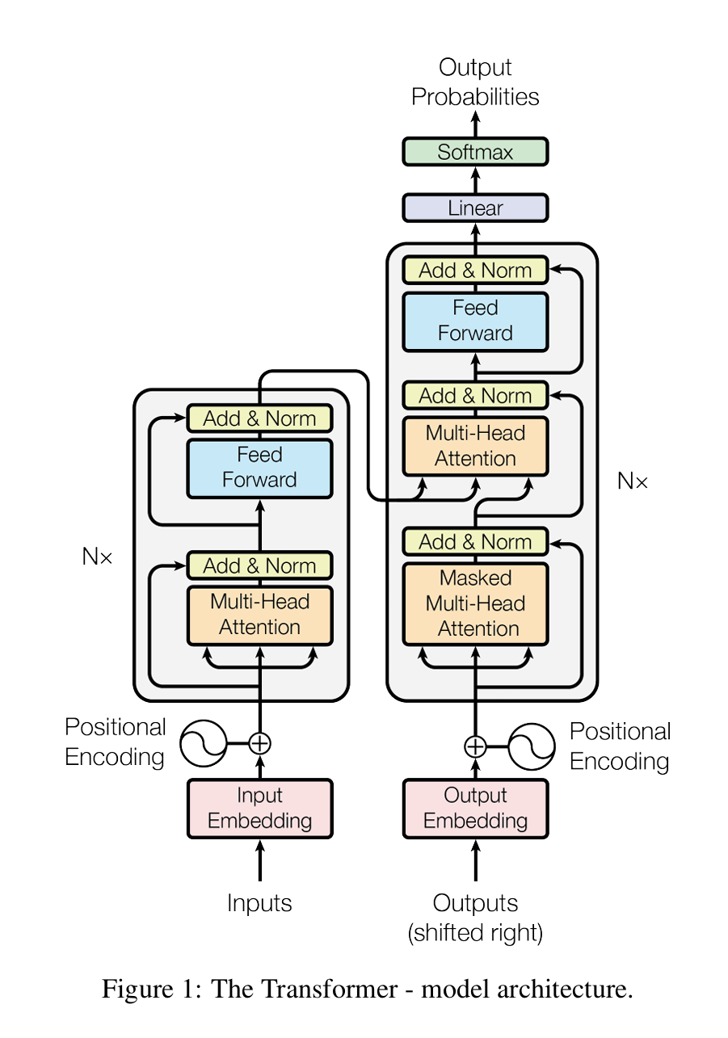
 |  |  |  |  |  |  |  |  | -1.71 | -0.27 | -0.81 | -0.80 | -1.48 |  |  |  |  |  |  |  |  |  |  |  |  |  |  |  |  |  |  |  |  |  |  |  |  |  |  |  |  |  |  |  |  |  |  |  | -0.333084 | -0.154578 | -0.078122 | -0.271718 | 0.292323
 |  |  |  |  |  |  |  |  | 0.18 | -0.66 | 0.05 | -2.21 | -0.99 | 随机测试数据 |  |  |  |  |  |  | 目标 |  |  | 预测 |  |  |  |  |  |  |  |  |  |  |  |  |  |  |  |  |  |  |  |  |  |  |  |  | -0.037728 | 0.032167 | 0.317662 | -0.36921 | -0.003335
 |  |  |  |  |  |  |  |  | -0.04 | 0.22 | -0.59 | -0.70 | -0.60 | 竹深云自宿天近日先明 |  |  |  |  |  |  | 风景 |  |  | 风景 |  |  |  |  |  |  |  |  |  |  |  |  |  |  |  |  |  |  |  |  |  |  |  |  | -0.160008 | -0.151006 | -0.022999 | 0.121258 | 0.419121
 |  |  |  |  |  |  |  |  | -0.36 | 0.39 | 1.55 | 0.62 | 1.43 | 仍随御史马山路满光辉 |  |  |  |  |  |  | 生活 |  |  | 生活
 |  |  |  |  |  |  |  |  | 1.99 | 0.99 | 0.87 | 0.64 | -1.25 | 向月怜孤影承风送迥音 |  |  |  |  |  |  | 伤感 |  |  | 伤感
 |  |  |  |  |  |  |  |  | -0.63 | -1.24 | -2.25 | 0.53 | -0.92 | 岁计因山薄霞栖在谷深 |  |  |  |  |  |  | 生活 |  |  | 生活
 |  |  |  |  |  |  |  |  | 0.24 | 0.65 | -0.36 | 0.83 | -0.62 | 厌胜还随俗无疑不避人 |  |  |  |  |  |  | 生活 |  |  | 生活
 |  |  |  |  |  |  |  |  | 0.11 | -0.29 | 2.54 | 0.15 | -0.12 | 钟繁秋寺近峰阔晚涛深 |  |  |  |  |  |  | 风景 |  |  | 风景
 |  |  |  |  |  |  |  |  | 0.89 | -0.24 | 0.23 | -0.88 | 0.05 | 浅沙平有路流水漫无声 |  |  |  |  |  |  | 风景 |  |  | 风景
 |  |  |  |  |  |  |  |  | 0.90 | -0.75 | -1.30 | 0.15 | 0.30 | 此言期众见挂在日东边 |  |  |  |  |  |  | 明志 |  |  | 明志
 |  |  |  |  |  |  |  |  | -0.48 | -1.25 | -0.14 | -0.56 | -0.29 | 辛勤程自远寂寞夜多寒 |  |  |  |  |  |  | 伤感 |  |  | 伤感 |  |  |  |  |  |  |  |  |  |  |  |  |  |  |  |  |  |  |  |  |  |  |  |  | WQ
 |  |  |  |  |  |  |  |  |  |  |  |  |  |  |  |  |  |  |  |  |  |  |  |  |  |  |  |  |  |  |  |  |  |  |  |  |  |  |  |  |  |  |  |  |  |  |  |  | 0.049574 | 0.258902 | -0.150852 | 0.408979 | 0.028027
 |  |  |  |  |  |  |  |  |  |  |  |  |  |  |  |  |  |  |  |  |  |  |  |  |  |  |  |  |  |  |  |  |  |  |  |  |  |  |  |  |  |  |  |  |  |  |  |  | -0.126499 | 0.464192 | -0.286602 | 0.366323 | -0.445589
 |  |  |  |  |  |  |  |  |  |  |  |  |  |  |  |  |  |  |  |  |  |  |  |  |  |  |  |  |  |  |  |  |  |  |  |  |  |  |  |  |  |  |  |  |  |  |  |  | 0.373469 | 0.377674 | -0.47756 | 0.301251 | -0.359434
 |  |  |  |  |  |  |  |  |  |  |  |  |  |  |  |  |  |  |  |  |  |  |  |  |  |  |  |  |  |  |  |  |  |  |  |  |  |  |  |  |  |  |  |  |  |  |  |  | -0.450229 | -0.020435 | 0.544233 | -0.204599 | 0.585721
 |  |  |  |  |  |  |  |  |  |  |  |  |  |  |  |  |  |  |  |  |  |  |  |  |  |  |  |  |  |  |  |  |  |  |  |  |  |  |  |  |  |  |  |  |  |  |  |  | 0.203801 | 0.117249 | -0.419251 | 0.237418 | -0.006682
...
 |  |  |  |  |  |  |  |  |  |  |  |  |  |  |  |  |  |  |  |  |  |  |  |  |  |  |  | 位置嵌入 |  |  |  |  |  |  |  |  |  |  | 输入张量(X) |  |  |  |  |  |  |  |  |  | WQ
 |  |  |  |  |  |  |  |  |  |  |  |  |  |  |  |  |  |  |  |  |  |  |  |  |  |  |  |  |  |  |  |  |  |  |  |  |  |  |  |  |  |  |  |  |  |  |  |  | WK
 |  |  |  |  |  |  |  |  |  |  |  |  |  |  |  |  |  |  |  |  |  |  |  |  |  |  |  |  |  |  |  |  |  |  |  |  |  |  |  |  |  |  |  |  |  |  |  |  | 0.259478 | 0.307159 | 0.308629 | 0.110532 | -0.227299
 |  |  |  |  |  |  |  |  |  |  |  |  |  |  |  |  |  |  |  |  |  |  |  |  |  |  |  |  |  |  |  |  |  |  |  |  |  |  |  |  |  |  |  |  |  |  |  |  | 0.0884 | -0.093346 | 0.340332 | -0.133037 | 0.221739
 |  |  |  |  |  |  |  |  |  |  |  |  |  |  |  |  |  |  |  |  |  |  |  |  |  |  |  |  |  |  |  |  |  |  |  |  |  |  |  |  |  |  |  |  |  |  |  |  | 0.145965 | -0.012615 | 0.16069 | -0.024143 | -0.197793
 |  |  |  |  |  |  |  |  |  |  |  |  |  |  |  |  |  |  |  |  |  |  |  |  |  |  |  |  |  |  |  |  |  |  |  |  |  |  |  |  |  |  |  |  |  |  |  |  | -0.386276 | -0.062236 | -0.211324 | -0.036219 | 0.30939
 |  |  |  |  |  |  |  |  |  |  |  |  |  |  |  |  |  |  |  |  |  |  |  |  |  |  | × |  |  |  |  |  |  |  |  |  |  |  |  |  |  |  |  |  |  |  |  |  | 0.387276 | 0.377994 | -0.104942 | 0.032975 | -0.037365
...

